#2
ID | #2
Reporter: | Валерія Сердюк | Assignee: | - | Status: | new
Type: | bug | Severity: | major | Priority: | high
Browser: | Google Chrome 110.0.5481.178 | OS: | Windows | OS version | 10 x64
Summary: | Контент тіла сторінки не перекладається при виборі мови.
Description: | Контент тіла сторінки не перекладається при виборі російської або німецької мови.

Pre-conditions:
1 | Головна сторінка відкрита в браузері.
Steps to reproduce:
1 | Настинути на кнопку перемикача мов у хедері.
2 | Обрати російську/німецьку мову.
Actual result:
Увесь контент сторінки перекладений обраною мовою.
Expected result:
Хедер та футер перекладені обраною мовою.
Тіло сторінки не переклалося обраною мовою.
Attachments: | 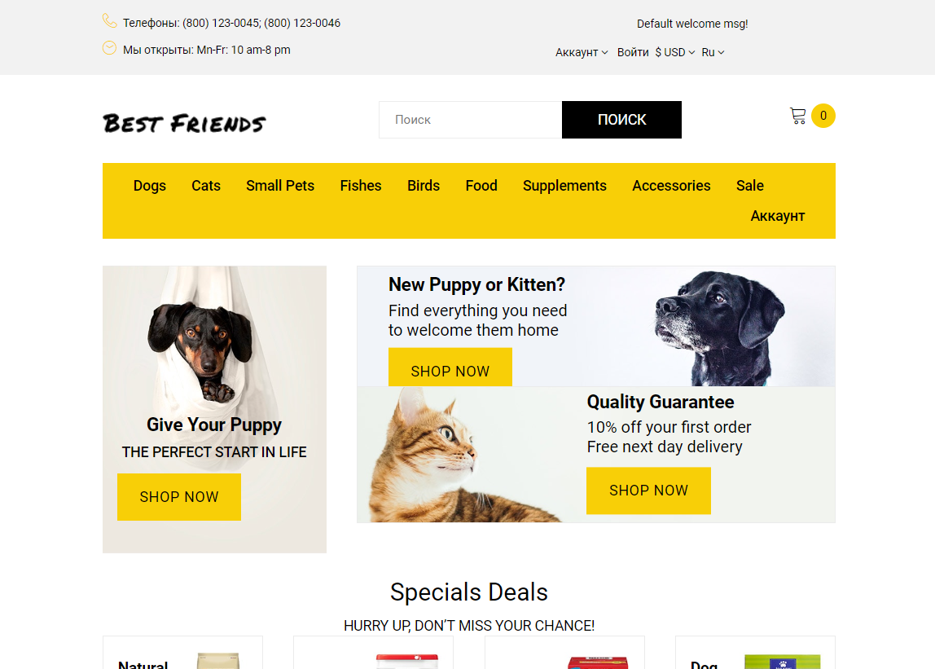
Additional info:
Дочерний баг (id: #3)

#3
ID | #3
Reporter: | Валерія Сердюк | Assignee: | - | Status: | new
Type: | bug | Severity: | minor | Priority: | low
Browser: | Google Chrome 110.0.5481.178 | OS: | Windows | OS version | 10 x64
Summary: | Помилка відображення тексту при перекладі сторінки на російську.
Description: | Помилка відображення текстових символів при перекладі сторінки на російську у футері сайту.

Pre-conditions:
1 | Обрана мова сайту - російська.
Steps to reproduce:
1 | Проскроллити сторінку до футеру.
Actual result:
Текст у футері не відображається корректно. Замість символів кирилиці відображаються інші символи ASCII.
Expected result:
Відображаються символи кирилиці при перекладі сторінки.
Attachments: | 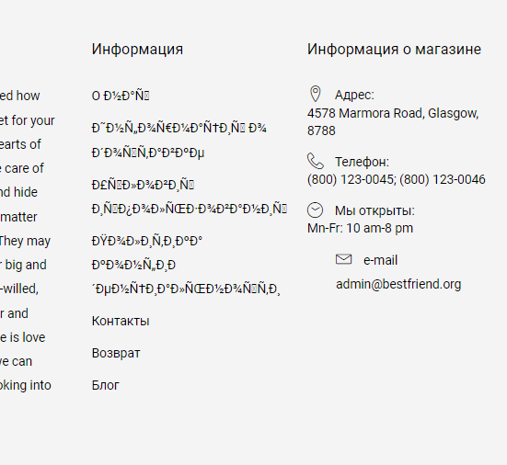
Additional info:

#4
ID | #4
Reporter: | Валерія Сердюк | Assignee: | - | Status: | new
Type: | bug | Severity: | trivial | Priority: | low
Browser: | Google Chrome 110.0.5481.178 | OS: | Windows | OS version | 10 x64
Summary: | Некоректне відображення символів валют.
Description: | Некоректне відображення символів валют при зміні валюти на сторінці.

Pre-conditions:
1 | Головна сторінка відкрита в браузері.
Steps to reproduce:
1 | Натиснути на кнопку вибора валюти у хедері.
2 | Обрати у меню євро/фунти стерлінгів
Actual result:
Не відображається символ € у випадаючему меню та тілі сторінки.
Не відображається символ £ у випадаючему меню та тілі сторінки.
Expected result:
Коректне відображення символів валют у випадаючему меню та контенті сторінки.
Attachments: | 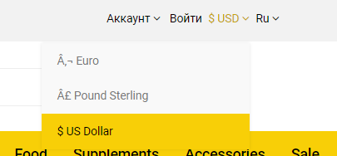 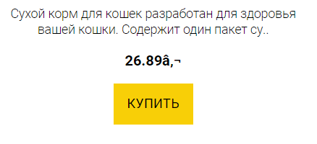
Additional info:

#8
ID | #8
Reporter: | Валерія Сердюк | Assignee: | - | Status: | new
Type: | bug | Severity: | trivial | Priority: | low
Browser: | Google Chrome 110.0.5481.178 | OS: | Windows | OS version | 10 x64
Summary: | Нерівне відображення сітки товарів на головній сторінці.
Description: | Нерівне відображення сітки товарів на головній сторінці у секторі "Bestsellers".

Pre-conditions:
1 | Головна сторінка відкрита в браузері.
Steps to reproduce:
1 | Перейти до секції "Bestsellers"
Actual result:
Сітка товарів нерівна. Границі товарів не знаходяться на одній прямій.
Expected result:
Рівна сітка товарів. Границі товарів знаходяться на одній прямій, блоки мають однакову ширину та довжину.

нижче
вище
Attachments: | 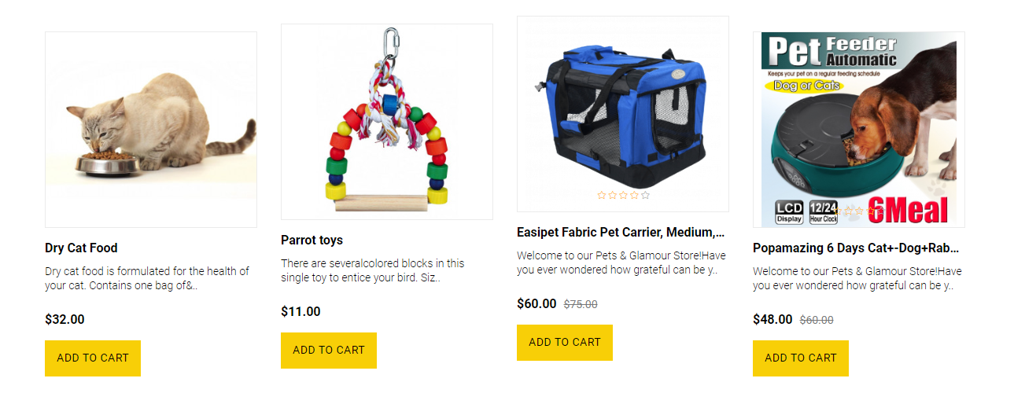
Additional info:

#9
ID | #9
Reporter: | Валерія Сердюк | Assignee: | - | Status: | new
Type: | bug | Severity: | major | Priority: | high
Browser: | Google Chrome 110.0.5481.178 | OS: | Windows | OS version | 10 x64
Summary: | Помилка у контенті сайту.
Description: | Помилка у контенті сайту на головній сторінці.

Pre-conditions:
1 | Головна сторінка відкрита в браузері.
Steps to reproduce:
1 | Перейти до баннерів під сектором "Bestsellers".
Actual result:
На баннері з котиком написаний класичний варіант умовного беззмістовного тексту.
Expected result:
На баннері написаний змістовний текст, відповідний до наповнення сайту.
Attachments: | 
Additional info:

#10
ID | #10
Reporter: | Валерія Сердюк | Assignee: | - | Status: | new
Type: | bug | Severity: | minor | Priority: | low
Browser: | Google Chrome 110.0.5481.178 | OS: | Windows | OS version | 10 x64
Summary: | Помилка адаптування сторінки.
Description: | Помилка адаптування сторінки у меню, "Bestsellers", "Specials" та футері.

Pre-conditions:
1 | Головна сторінка відкрита в браузері.
Steps to reproduce:
1 | Зменшити розмір ширини вікна до 800px.
2 | Зменшити розмір ширини вікна до 650px.
Actual result:
Пункт меню "My account" порушує користувацький інтерфейс, некоректне адаптування кнопки "Subscribe" в футері при ширині у 800px.
У секторах "Bestsellers" та "Specials" неккоректно відобраєаться інтерактивні кнопки "Add to wish list", "Compare this product" при ширині вікна у 650px.
Expected result:
Сайт адаптується без порушень користувацького інтерфейсу та функціоналу.
Attachments: | 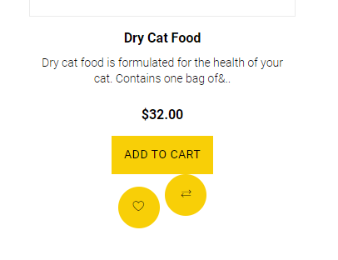 
Additional info:

#12
ID | #12
Reporter: | Валерія Сердюк | Assignee: | - | Status: | new
Type: | bug | Severity: | major | Priority: | high
Browser: | Google Chrome 110.0.5481.178 | OS: | Windows | OS version | 10 x64
Summary: | Помилка введення даних в текстове поле при реєстрації.
Description: | Помилка введення некоректних даних в текстове поле при реєстрації.

Pre-conditions:
1 | Сторінка реєстрації відкрита в браузері.
Steps to reproduce:
1 | У полі "First name" та "Last name" ввести символи ASCII (цифри, символи знаків пунктуації та діалектичні символи тощо).
2 | У полі "Telephone" ввести символи ASCII (літери, символи знаків пунктуації та діалектичні символи тощо).
3 | У полі "Password" ввести дані, у полі "Password Confirm" ввести дані, що не збігаються з даними, введеними у поле "Password".
Actual result:
Недійсні дані допустимі для введення.
Кнопка "Continue" доступна користувачу.
Expected result:
Повідомлення про введення некоректних даних у текстове поле.
Кнопка "Continue" заблокована.
Attachments: | 
Additional info:

#13
ID | #13
Reporter: | Валерія Сердюк | Assignee: | - | Status: | new
Type: | bug | Severity: | minor | Priority: | low
Browser: | Google Chrome 110.0.5481.178 | OS: | Windows | OS version | 10 x64
Summary: | Помилка відображення даних у особистому кабінеті користувача.
Description: | Помилка відображення даних у особистому кабінеті користувача у пункті меню "Compare".

Pre-conditions:
1 | Наявність зареєстрованого авторизованого користувача.
Steps to reproduce:
1 | Подивитися на пункті меню "Compare".
2 | Додати товари до порівняння.
Actual result:
1. Кількість елементів біля кнопки дорівнює 1.
2. Кількість елементів біля кнопки завжди n+1, за умовою, що n - фактична кількість доданих до порівняння елементів.
Expected result:
Відображена кількість елементів відповідає фактичній кіфлькості елементів, доданих до порівняння.
Attachments: | 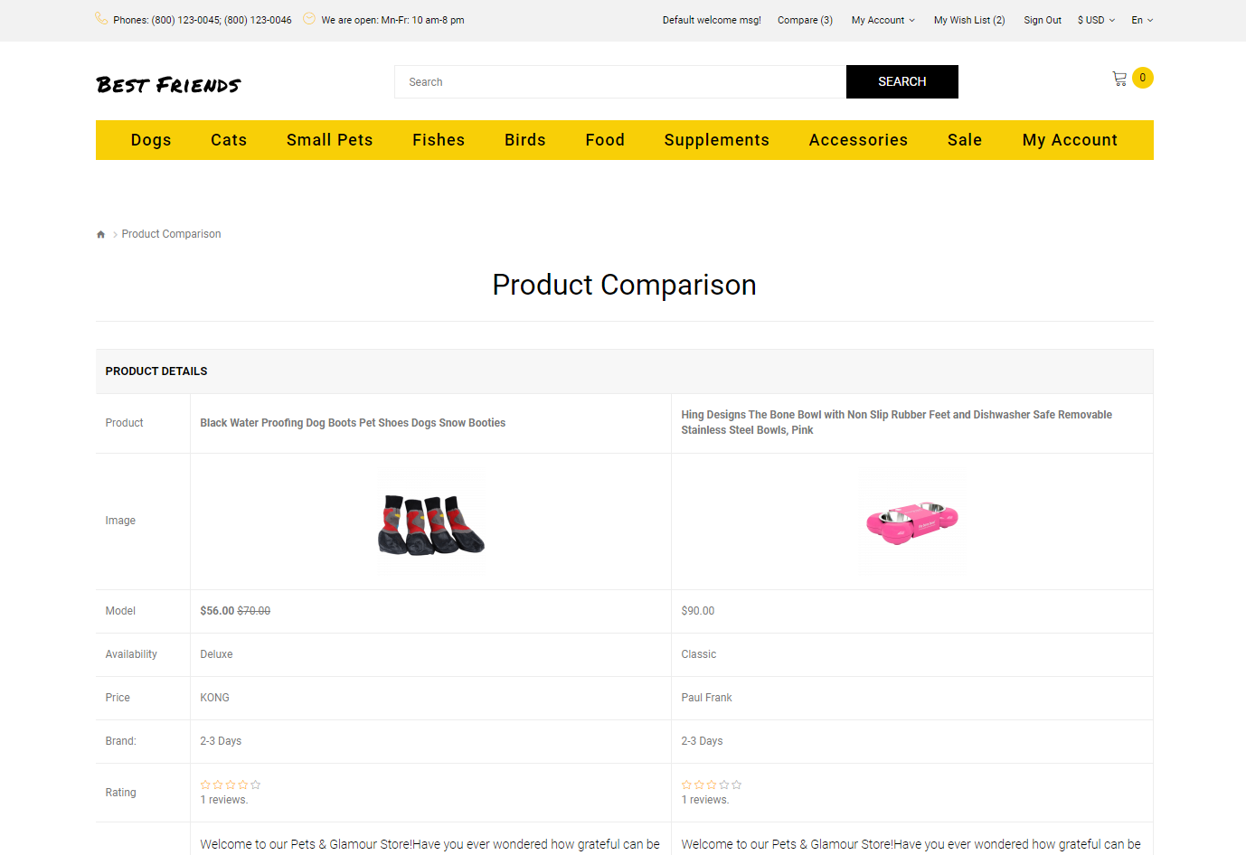
Additional info:

#14
ID | #14
Reporter: | Валерія Сердюк | Assignee: | - | Status: | new
Type: | bug | Severity: | major | Priority: | high
Browser: | Google Chrome 110.0.5481.178 | OS: | Windows | OS version | 10 x64
Summary: | Помилка додавання товарів до кошика.
Description: | Помилка додавання товарів до кошика.

Pre-conditions:
1 | Наявність зареєстрованого авторизованого користувача.
Steps to reproduce:
1 | Додати один товар товар до кошика (окрім категорії Bestsellers).
Actual result:
При додаванні товара 1 товара у кошик, додаються 2 товари.
Expected result:
При додаванні товара у кошик, кількість товарів відповідає фактичній кількості товарів у кошику.
Attachments: | 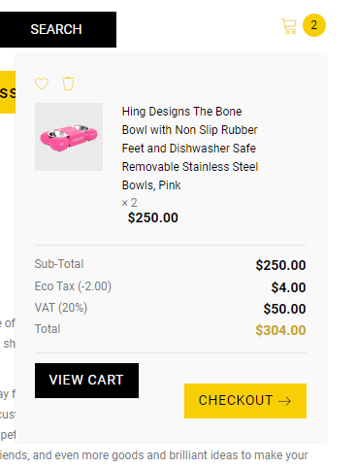
Additional info:

#15
ID | #15
Reporter: | Валерія Сердюк | Assignee: | - | Status: | new
Type: | bug | Severity: | trivial | Priority: | low
Browser: | Google Chrome 110.0.5481.178 | OS: | Windows | OS version | 10 x64
Summary: | Некоректне відображення кнопок у кошику.
Description: | Некоректне відображення кнопок "View cart" та "Checkout" у кошику.

Pre-conditions:
1 | Товари додані до кошику.
Steps to reproduce:
1 | Натиснути на іконку кошику у правому верхньому куті.
Actual result:
Кнопки "View cart" та "Checkout" знаходяться на різній висоті.
Expected result:
Кнопки "View cart" та "Checkout" знаходяться на одній прямій.
вище
нижче
Attachments:
Additional info:

#16
ID | #16
Reporter: | Валерія Сердюк | Assignee: | - | Status: | new
Type: | bug | Severity: | major | Priority: | high
Browser: | Google Chrome 110.0.5481.178 | OS: | Windows | OS version | 10 x64
Summary: | Недоступна опція вибору у товара.
Description: | Недоступна опція вибору у товара Easipet Fabric Pet Carrier, Medium, Blue.

Pre-conditions:
1 | Сторінка товару відкрита в браузері.
Steps to reproduce:
1 | Натиснути на список Size.
Actual result:
Неможливість обрати розмір товару.
Неможливість додати товар до кошику.
Expected result:
У списку є вибір розміру.
Товар доається до кошику.
Attachments: | 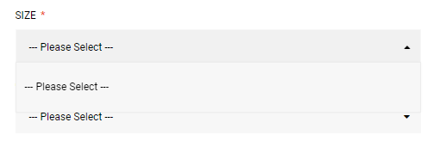
Additional info:

#19
ID | #19
Reporter: | Валерія Сердюк | Assignee: | - | Status: | new
Type: | bug | Severity: | major | Priority: | high
Browser: | Google Chrome 110.0.5481.178 | OS: | Windows | OS version | 10 x64
Summary: | Дані про додані товари до кошику не зберігаються в особистому кабінеті.
Description: | Дані про додані товари до кошику не зберігаються в особистому кабінеті при повторній авторизації.

Pre-conditions:
1 | Наявність зареєстрованого авторизованого користувача.
2 | Деяка кількість товарів додана до кошику.
Steps to reproduce:
1 | Вийти з акаунту, натиснувши "Sign out" у хедері.
2 | Повторно авторизуватися на акаунт користувача.
Actual result:
Товари у кошику не зберігаються.
Expected result:
Товари, що були додані до кошику на попередній сесії користувача, зберігаються.
1
2
Attachments: | 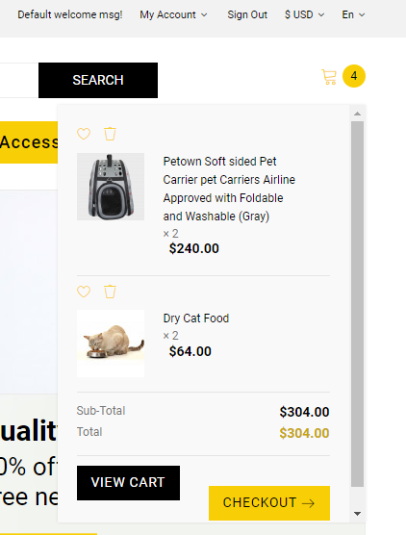 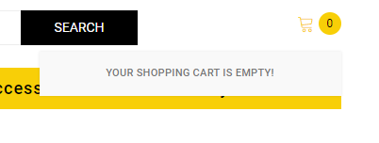
Additional info:

